Sheet1
提 案 書

キャラクターディレクターチェア（Ｄ） |  | 参考上代 | ¥1,800 | 販売価格
 |  | （税別） |  | （税別）
【JAN】 | ブラック：4717247002228 レッド：4717247002242 ネイビー：4717247002235
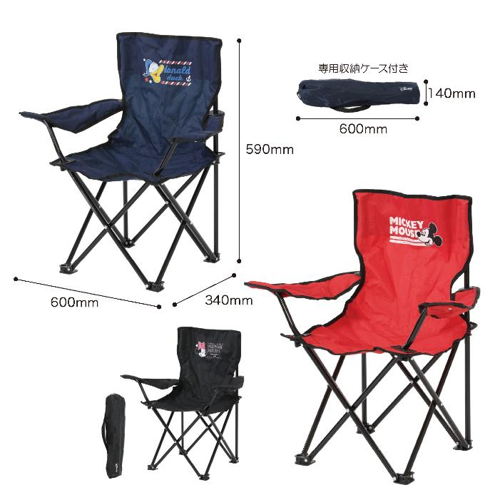 |  |  | 【商品番号】 7310 【本体サイズ】 使用時：600*340*590mm・1.08kg 収納時：140*140*600mm・1.05kg 【個装形態】 裸 【色・柄】 3種アソート（指定不可） 【材質】 スチール・ポリエステル・ウレタンフォーム 【入数】 9 【商品説明】 アウトドアにぴったりのアーム付きキャラクターディレクターチェア 【備考】 並行輸入品のため媒体等での画像使用は不可です。 【生産国】 中国

